Sheet1
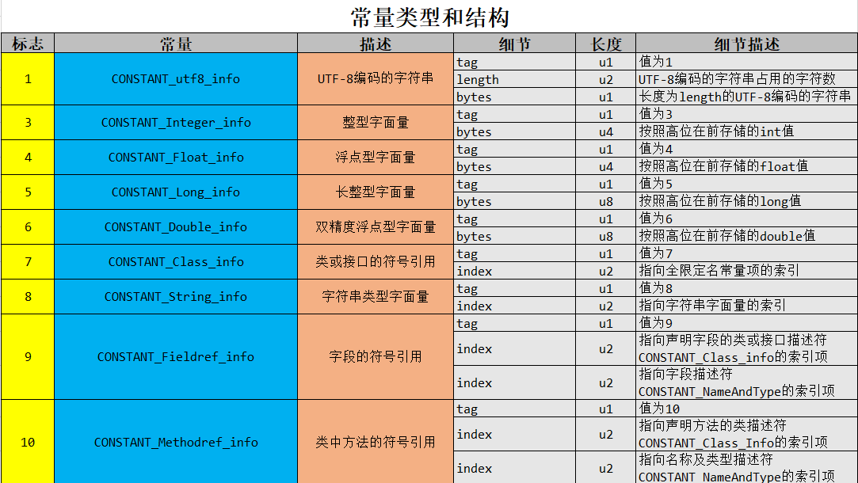
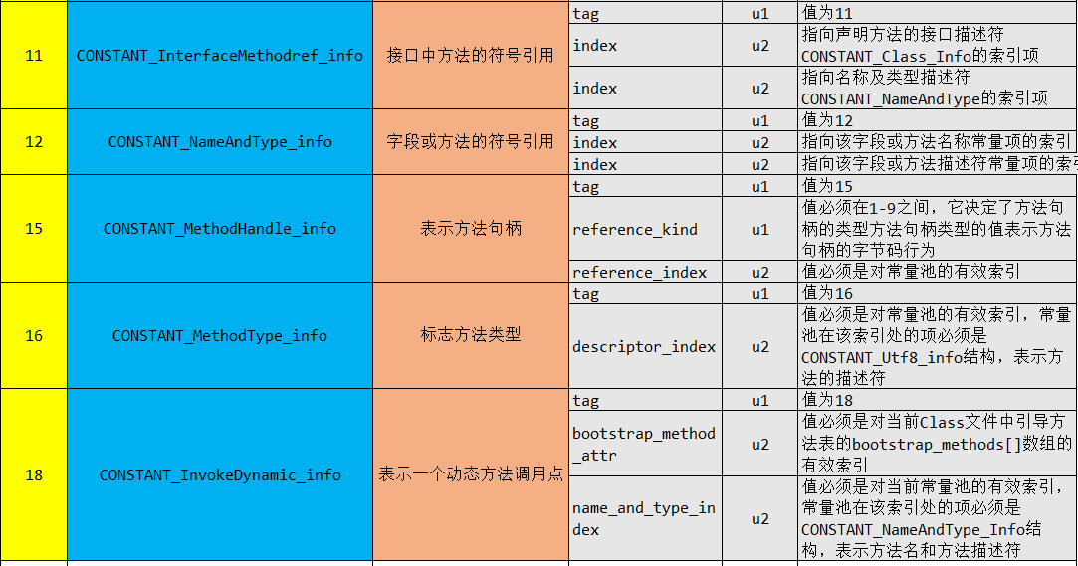
ca | fe | ba | be | 0 | 0 | 0 | 34 | 0 | 13 | 0a | 0 | 4 | 0 | 0f | 9 | 魔数
0 | 3 | 0 | 10 | 7 | 0 | 11 | 7 | 0 | 12 | 1 | 0 | 3 | 6e | 75 | 6d | 副版本
1 | 0 | 1 | 49 | 1 | 0 | 6 | 3c | 69 | 6e | 69 | 74 | 3e | 1 | 0 | 3 | 主版本
28 | 29 | 56 | 1 | 0 | 4 | 43 | 6f | 64 | 65 | 1 | 0 | 0f | 4c | 69 | 6e | 常量池子
65 | 4e | 75 | 6d | 62 | 65 | 72 | 54 | 61 | 62 | 6c | 65 | 1 | 0 | 3 | 61
64 | 64 | 1 | 0 | 3 | 28 | 29 | 49 | 1 | 0 | 0a | 53 | 6f | 75 | 72 | 63
65 | 46 | 69 | 6c | 65 | 1 | 0 | 9 | 44 | 65 | 6d | 6f | 2e | 6a | 61 | 76
61 | 0c | 0 | 7 | 0 | 8 | 0c | 0 | 5 | 0 | 6 | 1 | 0 | 0e | 63 | 68
61 | 70 | 74 | 65 | 72 | 31 | 38 | 2f | 44 | 65 | 6d | 6f | 1 | 0 | 10 | 6a
61 | 76 | 61 | 2f | 6c | 61 | 6e | 67 | 2f | 4f | 62 | 6a | 65 | 63 | 74 | 0 | 访问标识
21 | 0 | 3 | 0 | 4 | 0 | 0 | 0 | 1 | 0 | 2 | 0 | 5 | 0 | 6 | 0 | 当前类索引 | 父类索引 | 接口计数器 | 字段计数器 | 字段访问标识 | 字段名索引 | 字段描述符索引
0 | 0 | 2 | 0 | 1 | 0 | 7 | 0 | 8 | 0 | 1 | 0 | 9 | 0 | 0 | 0 | 字段属性计数器 | 方法计数器 | 方法表里的访问标识 | 方法表里的方法名索引 | 方法表里的方法描述符 | 方法表里的属性计数器 | 属性名索引
26 | 0 | 2 | 0 | 1 | 0 | 0 | 0 | 0a | 2a | b7 | 0 | 1 | 2a | 4 | b5 | 属性长度 | 操作数栈的最大深度 | 局部变量表所需的存续空间 | 字节码指令的长度 | 字节码指令
0 | 2 | b1 | 0 | 0 | 0 | 1 | 0 | 0a | 0 | 0 | 0 | 0a | 0 | 2 | 0 | 异常表的长度 | Code中的属性计数器 | Code当中属性的名字索引 | 属性的长度
0 | 0 | 3 | 0 | 4 | 0 | 4 | 0 | 1 | 0 | 0b | 0 | 0c | 0 | 1 | 0 | 方法访问标识 | 方法表里的方法名索引 | 方法表里的方法描述符 | 方法表里的属性计数器
9 | 0 | 0 | 0 | 2b | 0 | 3 | 0 | 1 | 0 | 0 | 0 | 0f | 2a | 2a | b4
0 | 2 | 5 | 60 | b5 | 0 | 2 | 2a | b4 | 0 | 2 | ac | 0 | 0 | 0 | 1
0 | 0a | 0 | 0 | 0 | 0a | 0 | 2 | 0 | 0 | 0 | 7 | 0 | 0a | 0 | 8
0 | 1 | 0 | 0d | 0 | 0 | 0 | 2 | 0 | 0e

